Presupuesto De Mano De Obra
Concepto | Salario Según Convenio | Seguridad Social | Horas Trabajadas | Costo Total Por Concepto | GRUPO COTIZACION | CATEGORÍA PROFESIONAL | BASE MINIMA / mes | BASE MAXIMA / mes
Análisis |  |  |  |  | 1 | Ingenieros y Licenciados. Personal de alta dirección no incluido en el artículo 1.3.c) del Estatuto de los Trabajadores | $1,759.50 | $4,720.50
Investigación y análisis | 10.77 € | 3.28 € | 134 | 1,882.70 € | 2 | Ingenieros Técnicos, Peritos y Ayudantes Titulados | $1,459.20 | $4,720.50
Documentación | 10.77 € | 3.28 € | 80 | 1,124.00 € | 3 | Jefes Administrativos y de Taller | $1,269.30 | $4,720.50
Estudio De Mercado | 10.77 € | 3.28 € | 7 | 98.35 € | 4 | Ayudantes no Titulados | $1,260.00 | $4,720.50
Desarrollo De La Idea | 10.77 € | 3.28 € | 35 | 491.75 € | 5 | Oficiales Administrativos | $1,260.00 | $4,720.50
Desarrollo De Aplicación |  |  |  |  | 6 | Subalternos | $1,260.00 | $4,720.50
Formación | 10.77 € | 3.28 € | 10 | 140.50 € | 7 | Auxiliares Administrativos | $1,260.00 | $4,720.50
Diseño Gráfico | 10.77 € | 3.28 € | 62 | 871.10 € |  |  | BASE MINIMA / dia | BASE MAXIMA / dia
Branding | 10.77 € | 3.28 € | 50 | 702.50 € | 8 | Oficiales de primera y segunda | $42.00 | $157.35
Gastos Generales |  |  |  |  | 9 | Oficiales de tercera y Especialistas | $42.00 | $157.35
Marketing a corto plazo | 10.77 € | 3.28 € | POR DEFINIR | - € | 10 | Peones | $42.00 | $157.35
Marketing a largo plazo | 10.77 € | 3.28 € | POR DEFINIR | - € | 11 | Trabajadores menores de dieciocho años, cualquiera que sea su categoría profesional | $42.00 | $157.35
Publicidad | 10.77 € | 3.28 € | POR DEFINIR | - € |  |  |  | NO SE SI DIVIDIR ENTRE 12 O 14 PAGAS
Partners | 10.77 € | 3.28 € | POR DEFINIR | - € | AREA TRABAJO | GRUPO | GRUPO COTIZACION | BCCC | Contingencias Comunes | FOGASA | Formacion Profesional | MEI | Desempleo | Subtotal a pagar SS total | Subtotal a pagar BCCC total
Pagos de contratación permanente/temporal | 10.77 € | 3.28 € | POR DEFINIR | - € | 1 | 1 | 1 | $1,754.83 | 23.60% | 0.20% | 0.60% | 0.58% | 5.50% | #REF! | #REF!
Pagos de contrato/servicio | 10.77 € | 3.28 € | POR DEFINIR | - € | 2 | 2 | 3 | $1,481.24 | 23.60% | 0.20% | 0.60% | 0.58% | 5.50% | #REF! | #REF!
Mantenimiento Aplicación | 10.77 € | 3.28 € | POR DEFINIR | - € | 3 | 2 | 2 | $2,262.26 | 23.60% | 0.20% | 0.60% | 0.58% | 5.50% | #REF! | #REF!
Mantenimiento Servidor | 10.77 € | 3.28 € | POR DEFINIR | - € | 3 | 2 | 2 | $2,262.26 | 23.60% | 0.20% | 0.60% | 0.58% | 5.50% | $689.54 | #REF!
Actualizacion continua a la aplicación | 10.77 € | 3.28 € | POR DEFINIR | - € | 3 | 3 | 4 | $2,262.26 | 23.60% | 0.20% | 0.60% | 0.58% | 5.50% | #REF! | #REF!
 |  |  |  | 5,310.90 € | 4 | 1 | 1 | $2,413.28 | 23.60% | 0.20% | 0.60% | 0.58% | 5.50% | #REF! | #REF!
 |  |  |  |  | 5 | 2 | 2 | $1,451.56 |  |  |  |  |  | $- | #REF!
 |  |  |  |  |  |  |  |  |  |  |  |  |  | #REF! | #REF!
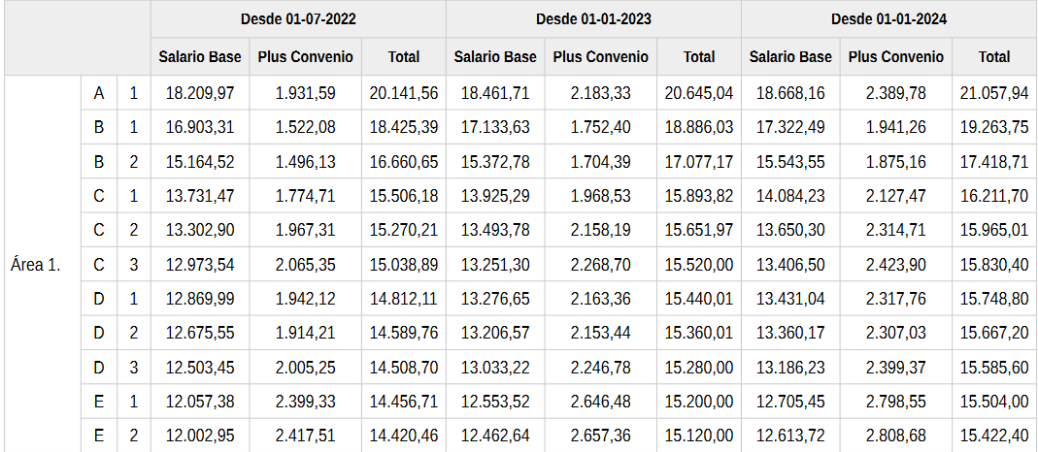
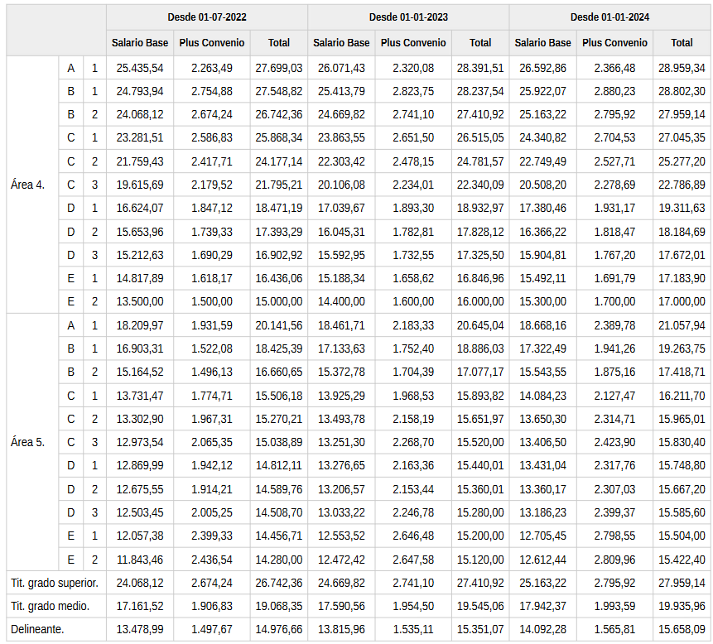
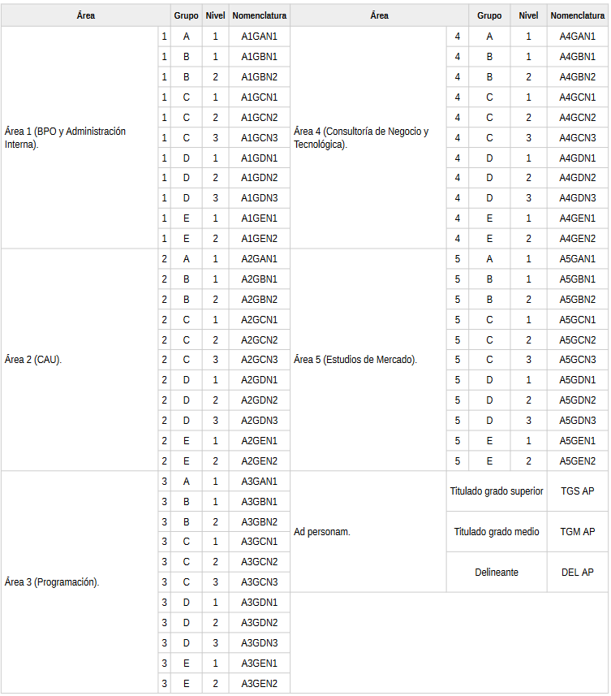
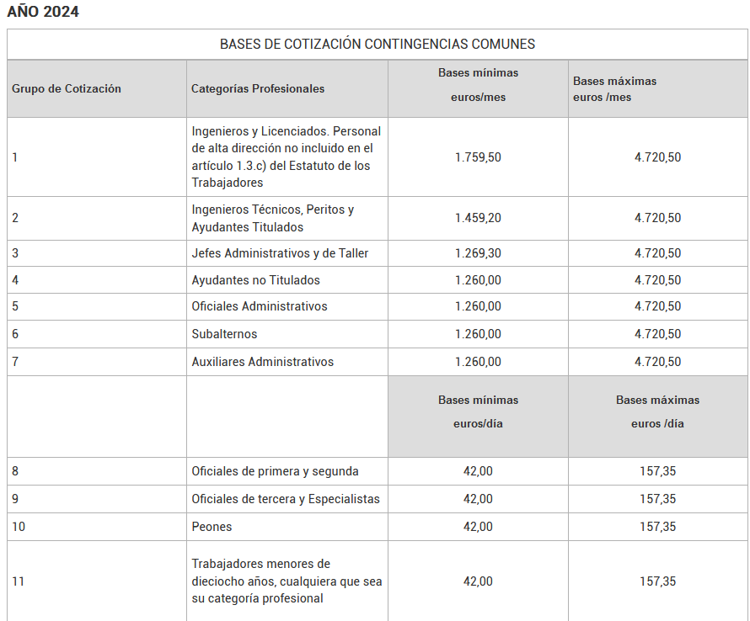

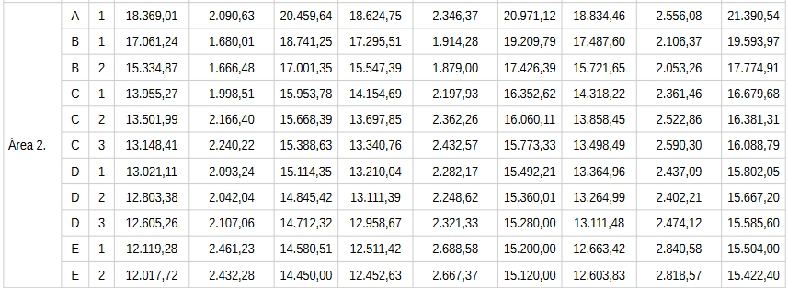

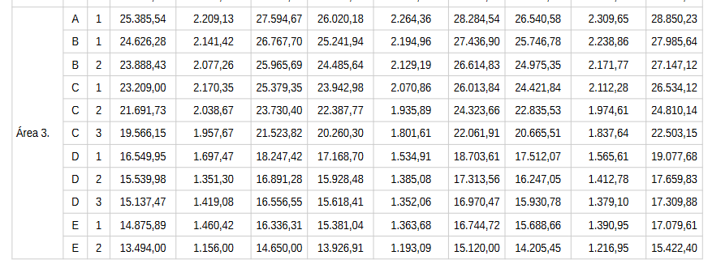
 |  |  |  |  |  |  |  |  |  |  |  |  |  |  |  | https://www.seg-social.es/wps/portal/wss/internet/Trabajadores/CotizacionRecaudacionTrabajadores/36537#36538

 |  |  |  |  |  |  |  |  |  |  |  |  |  |  |  | https://boe.es/boe/dias/2023/07/26/pdfs/BOE-A-2023-17238.pdf

 |  |  |  |  |  |  |  |  |  | GRUPO 1 | Puestos mayor rango
 |  |  |  |  |  |  |  |  |  |  | director general
 |  |  |  |  |  |  |  |  |  |  | Se necesita titulacion superior
 |  |  |  |  |  |  |  |  |  | GRUPO 2 | Titulacion superior o experiencia en area determinada
 |  |  |  |  |  |  |  |  |  |  | Gerentes, supervisores, jefes de equipo…
 |  |  |  |  |  |  |  |  |  | GRUPO 3 | No requieren titulacion
 |  |  |  |  |  |  |  |  |  |  | Trabajadores FP, auxiliares…

